Sheet2
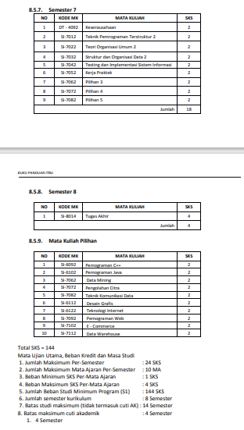
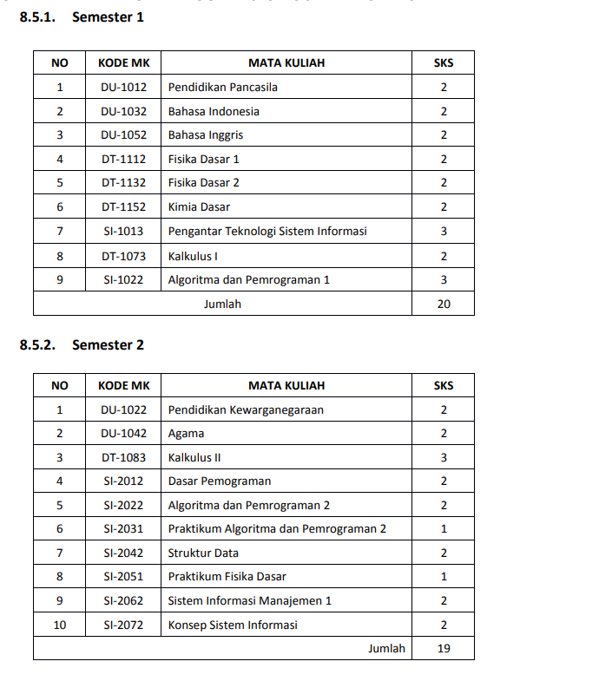
No | Materi | Semester |  | Nilai | SKS | Bobot | Mutu
 |  | Seharusnya | Actual
1 | Pendidikan Pancasila | 1 | 1 | A | 2 | 4 | 8
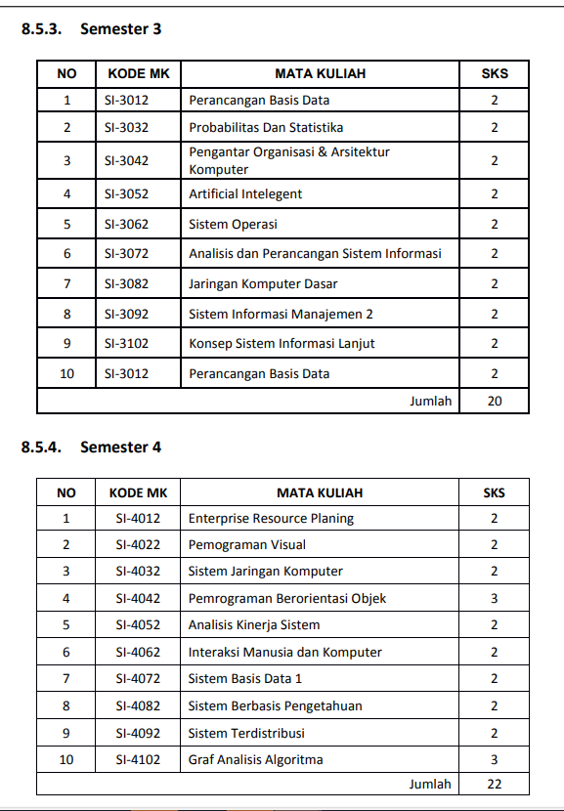
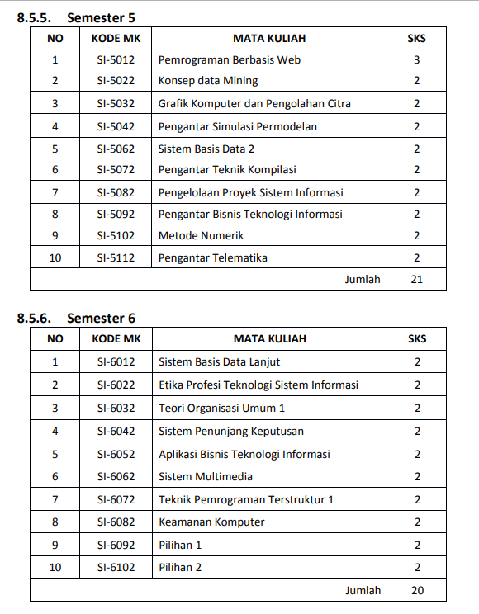
2 | Bahasa Indonesia | 1 | 1 | A | 2 | 4 | 8
3 | Bahasa Inggris I | 1 | 1 | A | 2 | 4 | 8
4 | Fisika I | 1 | 1 | A | 4 | 4 | 16
5 | Kimia Dasar | 1 | 1 | A | 2 | 4 | 8
6 | Pengantar Teknologi Sistem Informasi | 1 | 1 | A | 3 | 4 | 12
7 | Kalkulus I | 1 | 1 | B | 3 | 3 | 9
8 | Algoritma dan Pemrograman 1 | 1 | 1 | B | 2 | 3 | 6

9 | Agama | 2 | 2 | B | 2 | 3 | 6
10 | Algoritma dan Pemrograman 2 | 2 | 2 | B | 2 | 3 | 6
11 | Dasar Pemograman | 2 | 2 | A | 2 | 4 | 8
12 | Kalkulus II | 2 | 2 | B | 3 | 3 | 9
13 | Kewarganegaraan | 2 | 2 | A | 2 | 4 | 8
14 | Konsep Sistem Informasi | 2 | 2 | A | 2 | 4 | 8
15 | Pengantar Organisasi dan Sistem |  | 2 | A | 2 | 4 | 8
16 | Praktikum Algoritma dan Pemrograman 2 | 2 | 2 | B | 1 | 3 | 3
17 | Sistem Informasi Manajemen 1 | 2 | 2 | B | 2 | 3 | 6
18 | Struktur Data | 2 | 2 | B | 2 | 3 | 6
19 | Graf Analisis Algoritma | 4 | 2 | B | 3 | 3 | 9

20 | Analisis dan Perancangan Sistem Informasi | 3 |  | B | 2 | 3 | 6
21 | Artificial Intelligence | 3 |  | A | 2 | 4 | 8
22 | Jaringan Komputer Dasar | 3 |  | A | 2 | 4 | 8
23 | Konsep Sistem Informasi Lanjut | 3 |  | A | 2 | 4 | 8
24 | Perancangan Basis Data | 3 |  | A | 2 | 4 | 8
25 | Praktikum Fisika | 2 |  | A | 1 | 4 | 4
26 | Sistem Informasi Manajemen 2 | 3 |  | A | 2 | 4 | 8
27 | Sistem Operasi | 3 |  | B | 2 | 3 | 6
28 | Sistem Organisasi Data Dan Berkas |  |  | A | 2 | 4 | 8
29 | Statistik dan Probabilitas | 3 |  | A | 2 | 4 | 8
30 | Konsep Data Mining |  |  | A | 2 | 4 | 8

